Прайс
Прейскурант на продукцию компании Platinum Wasser (Германия)

№ | Наименование | Описание | Розница (тенге) | Дилерская скидка 25%

1 | PLAT-F-ULTRA6 | 6-ступечатая система обратного осмоса Slim Line 10" | 59,000 | 44,250
2 | PLAT-F-ULTRA6B | 6-ступечатая система обратного осмоса (с помпой) Slim Line 10" | 79,000 | 59,250
3 | PLAT-PSED | Картридж полипропиленовый PP (1 мкм) Slim Line 10" | 450 | 338
4 | PLAT-PSED | Картридж полипропиленовый PP (5 мкм) Slim Line 10" | 450 | 338
5 | PLAT-PYRN | Картридж полипропиленовый нитевой YARN (5 мкм) Slim Line 10" | 620 | 465
6 | PLAT-PBLOCK | Картридж угольный блочный (прессованный) Slim Line 10" | 1,750 | 1,313
7 | PLAT-PCARB | Картридж угольный GAC (гранулированный) Slim Line 10" | 2,650 | 1,988
8 | PLAT-IMlN | Постфильтр - минерализатор In-line | 2,900 | 2,175
9 | PLAT-ICARB | Угольный постфильтр In-line | 2,400 | 1,800
10 | PLAT-OM-75 | Мембрана обратноосмотическая RO 75 GAL (США) | 9,500 | 7,125
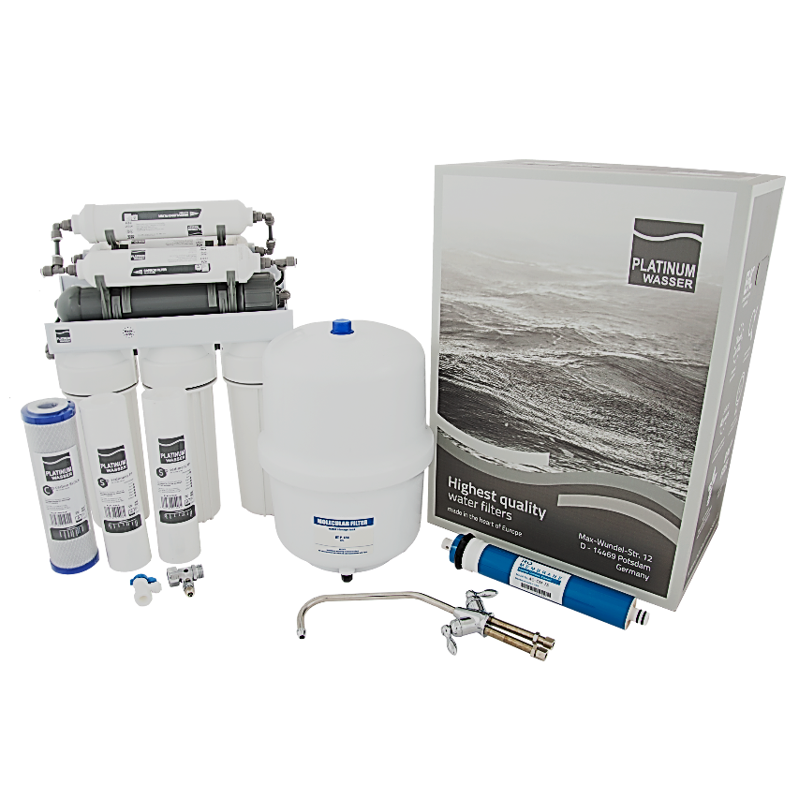
Все цены указаны с учетом НДС

Вся продукция компании Platinum Wasser, включая фильтрующие элементы, производится на фабрике Европы!

